比较法-住宅
估价对象

项目 |  | 估价对象 |  | 可比实例1 |  | 可比实例2 |  | 可比实例3
小区名称 |  | 峯范北京 |  | 西长安壹号 |  | 中骏天峰 |  | 永升嘉园
平均租金（元/平方米·月） |  | 待估 |  | 63.22 |  | 65.17 |  | 57.46
交易时间 |  | 2024-05-06 | 100 | 2024-04-01 | 100 | 2024-04-01 | 100 | 2024-04-01 | 100
交易情况 |  | 正常 | 100 | 正常 | 100 | 正常 | 100 | 正常 | 100
区域状况 | 居住区成熟度 | 估价对象周边2公里内有金茂长安悦、峯范北京、西长安壹号、中骏天峰、诺德彩园等，居住小区规模较大，入住率较好，综合评价居住区成熟度较好。 | 100 | 估价对象周边2公里内有龙湖北辰揽境、金茂长安悦、峯范北京、西长安壹号、中骏天峰、诺德彩园等，居住小区规模较大，入住率较好，综合评价居住区成熟度较好。 | 100 | 估价对象周边2公里内有金茂长安悦、峯范北京、西长安壹号、中骏天峰、诺德彩园等，居住小区规模较大，入住率较好，综合评价居住区成熟度较好。 | 100 | 估价对象周边2公里内有中铁建梧桐苑、泷悦长安、中铁西城、翡翠长安等，居住小区规模较大，入住率较好，综合评价居住区成熟度较好。 | 100
 | 道路通达度 | 周边500米内有次干道——西苑路 | 100 | 周边500米内有次干道——曹各庄路 | 100 | 周边500米内有次干道——曹各庄路 | 100 | 周边500米内有次干道——西苑路 | 100
 | 距离轨道交通站点距离 | 距离地铁S1线四道桥站约500米 | 100 | 距离地铁S1线桥户营站约400米 | 100 | 距离地铁S1线桥户营站约200米 | 100 | 距离地铁S1线栗园庄站约1500米 | 97
 | 距离公交站点距离 | 周边500米内有M24路、快专204路、快专208路、专218路、992路、941路等公交线路途径并设立站点 | 100 | 周边500米内有M41路、快专208路、快专222路、专218路、992路等公交线路途径并设立站点 | 100 | 周边500米内有M41路、快专208路、快专222路、专218路、992路等公交线路途径并设立站点 | 100 | 周边500米内有M24路、M42路、专218路、941路、979路等公交线路途径并设立站点 | 100
 | 环境质量优劣度 | 周边5km内无污染源 | 100 | 周边5km内无污染源 | 100 | 周边5km内无污染源 | 100 | 周边5km内无污染源 | 100
 | 自然及人文环境 | 估价对象2公里周边有永定河、北京冬奥公园、绿海运动公园等自然景观，自然与人文环境较好。 | 100 | 周边2公里有永定河、北京冬奥公园、绿海运动公园等自然景观，自然与人文环境较好。 | 100 | 周边2公里有永定河、北京冬奥公园、绿海运动公园等自然景观，自然与人文环境较好。 | 100 | 周边2公里有永定河、北京冬奥公园、首钢园等自然景观，自然与人文环境较好。 | 100
 | 小区环境 | 小区道路整洁、绿化率高、有景观设计、人车分流 | 100 | 小区道路整洁、绿化率高、有景观设计、人车分流 | 100 | 小区道路整洁、绿化率高、有景观设计、人车分流 | 100 | 小区道路整洁、绿化率高 | 98
 | 公共配套 | 估价对象所在区域周边2公里范围内有西长安中骏世界城、北京长安天街、永辉超市、物美超市等商业场所；北京八中（京西校区）、大峪中学、首师大附中永定分校、门头沟第一幼儿园等教育机构京煤集团总医院、门头沟中医医院、永定镇卫生服务中心等医疗机构；有中国农业银行、招商银行、北京农商银行等金融网点，公共配套设施状况较好。 | 100 | 估价对象所在区域周边2公里范围内有西长安中骏世界城、北京长安天街、永辉超市、物美超市等商业场所；北京八中（京西校区）、大峪中学、首师大附中永定分校、门头沟第一幼儿园等教育机构京煤集团总医院、门头沟中医医院、永定镇卫生服务中心等医疗机构；有中国农业银行、招商银行、北京农商银行等金融网点，公共配套设施状况较好。 | 100 | 估价对象所在区域周边2公里范围内有西长安中骏世界城、北京长安天街、永辉超市、物美超市等商业场所；北京八中（京西校区）、大峪中学、首师大附中永定分校、门头沟第一幼儿园等教育机构京煤集团总医院、门头沟中医医院、永定镇卫生服务中心等医疗机构；有中国农业银行、招商银行、北京农商银行等金融网点，公共配套设施状况较好。 | 100 | 估价对象所在区域周边2公里范围内有西长安中骏世界城、北京长安天街、永辉超市、物美超市等商业场所；北京八中（京西校区）、大峪中学、首师大附中永定分校、门头沟第一幼儿园等教育机构京煤集团总医院、门头沟中医医院、永定镇卫生服务中心等医疗机构；有中国农业银行、招商银行、北京农商银行等金融网点，公共配套设施状况较好。 | 100
 | 楼层 | 高楼层 | 100 | 高楼层 | 100 | 高楼层 | 100 | 高楼层 | 100
 | 朝向 | 南北 | 100 | 南 | 99 | 南北 | 100 | 南 | 99
实物状况 | 外观成新 | 100% | 100 | 95% | 100 | 98% | 100 | 88% | 98 |  | 项目名称 | 户型 | 楼层 | 装修 | 朝向 | 建筑面积（㎡） | 建成年代
 | 公共区域装修 | 精装修 | 100 | 精装修 | 100 | 精装修 | 100 | 精装修 | 100 |  | 西长安壹号 | 二居室 | 高楼层 | 精装修 | 南 | 79 | 2021 | 0.95 | 69.62 | 3.9 | 2.5 | 63.22
 | 室内装饰装修 | 精装修 | 100 | 精装修 | 100 | 精装修 | 100 | 精装修 | 100 |  | 中骏天峰 | 三居室 | 高楼层 | 精装修 | 南北 | 89.45 | 2023 | 0.98333333333 | 72.67 | 5 | 2.5 | 65.17
 | 设施设备 | 完善 | 100 | 完善 | 100 | 完善 | 100 | 完善 | 100 |  | 永升嘉园 | 二居室 | 高楼层 | 普通装修 | 南 | 88.38 | 2017 | 0.88333333333 | 62.23 | 2.27 | 2.5 | 57.46
 | 综合管理服务设施 | 有快递柜、垃圾分类收集点 | 100 | 有快递柜、垃圾分类收集点 | 100 | 有快递柜、垃圾分类收集点 | 100 | 有快递柜、垃圾分类收集点 | 100
 | 户型布局 | 二居室 | 100 | 二居室 | 100 | 三居室 | 101 | 二居室 | 100
 | 户型结构 | 平层 | 100 | 平层 | 100 | 平层 | 100 | 平层 | 100
 | 建筑面积 | 80.84 | 100 | 79 | 100 | 89.45 | 100 | 88.38 | 100
 | 家具家电 | 无家具家电 | 100 | 配备家具、家电齐全；功能正常，质量有保证，好 | 102 | 配备家具、家电齐全；功能正常，质量有保证，好 | 102 | 配备家具、家电齐全；功能正常，质量有保证，好 | 102
权益状况 | 服务及管理水平 | 配备服务管家专业管理，封闭式管理 | 100 | 普通物业管理，封闭式管理 | 95 | 普通物业管理，封闭式管理 | 95 | 普通物业管理，封闭式管理 | 95
 | 水电气费执行标准 | 民水民电 | 100 | 民水民电 | 100 | 民水民电 | 100 | 民水民电 | 100
成交单价（元/平米） |  | _____ |  | 63.22 |  | 65.17 |  | 57.46
比较价值（元/平米） |  | _____ |  | 65.90 |  | 66.59 |  | 64.30
 | 租金 | 65.6 |  |  |  |  |  |  |  |  |  |  |  | 51.01
 | 租赁税费 |  |  |  |  |  |  |  |  |  |  |  |  | 4.2508333333
 | 物业费 |  |  | 1.0424 |  | 1.0218 |  | 1.119 |  |  | 1.1341802993
 | 供暖费 |  |  | 65.900528 |  | 66.590706 |  | 64.29774 |  |  | 1.0248833593
 | 合计租金 | 65.6 |  |  |  |  |  |  |  |  |  | 户型 |  | 平方米 |  | 朝向
 |  |  |  |  |  |  |  |  |  |  |  | 二居室 | 1 | 80.84 | 1 | 南北 | 1 | 65.6
 |  |  |  |  |  |  |  |  |  |  |  | 一居室 | 0.99 | 62.84 | 1.04 | 南北 | 1 | 67.54
 |  | 2021 |  | 2009 |  | 2009 |  | 2015
 |  | 0.95 |  | 0.75 |  | 0.75 |  | 0.85

 |  |  |  | 60-70 | 70-80 | 80-90 | 90-100
 |  |  |  | 94 | 96 | 98 | 100

 |  |  |  | 0-50 | 50-70 | 70-90 | 90-120 | 120-150 | 150-180
 |  |  |  | 102 | 101 | 100 | 99 | 98 | 97

 | 南北 | 南 | 东南 | 西南 | 东西 | 东 | 西 | 东北 | 西北 | 北
 | 104 | 103 | 102 | 101 | 100 | 99 | 98 | 97 | 96 | 95

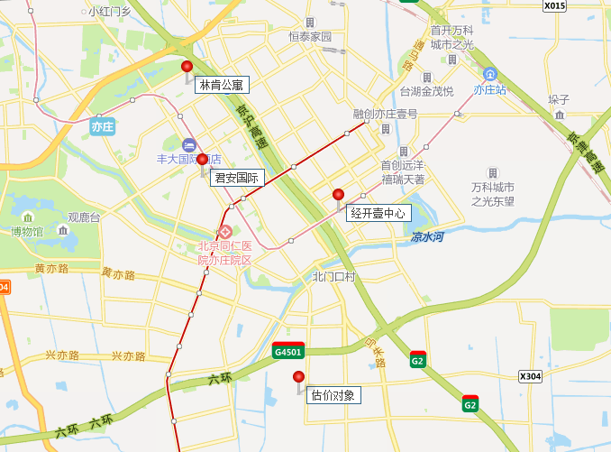

案例
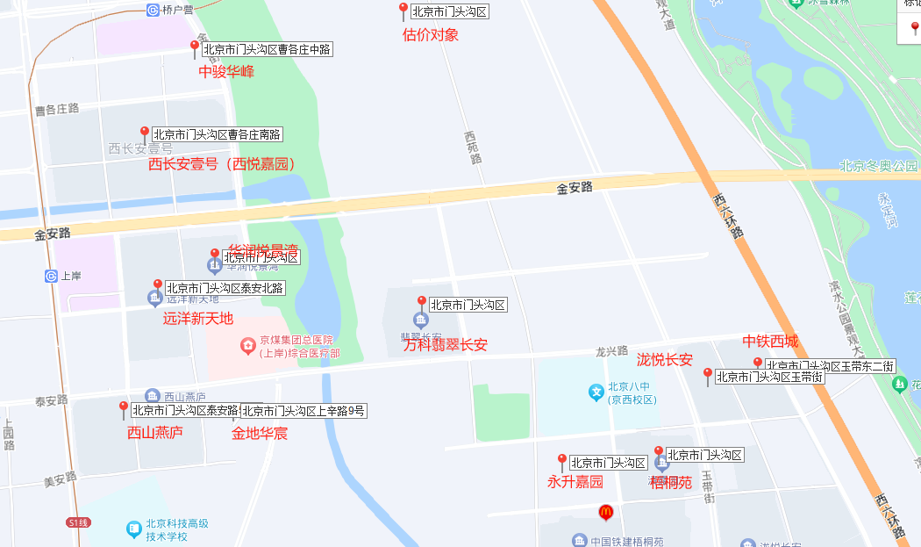
 |  |  |  |  | 面积
 |  |  |  | 西长安壹号 | 60-90
 |  |  |  | 永升嘉园 | 80-90
 |  |  |  | 中铁西城 | 80-90
 |  |  | 中国铁建梧桐苑 | 清露园 | 80-120
 |  |  |  | 栖凤园 | 80-120
 |  |  |  | 知秋园 | 80-120
 |  |  |  | 华润悦景湾 | 50-80 | loft
 |  |  |  | 中骏天峰 | 80-90

 |  |  |  | 西长安壹号 | 89 | 5800 | 东北 | 三居室 | 65.17
 |  |  |  |  | 47 | 3900 | 南 | 二居室 | 82.98 | 复式
 |  |  |  |  | 80.95 | 5700 | 南 | 四居室 | 70.41
 |  |  |  |  | 80 | 5000 | 南 | 三居室 | 62.5
 |  |  |  |  | 69 | 4600 | 西南 | 三居室 | 66.67
 |  |  |  |  | 39.97 | 3499 | 东 | 二居室 | 87.54 | 复式
 |  |  |  |  | 68 | 4800 | 东北 | 三居室 | 70.59
 | 面积 |  |  |  | 79 | 5500 | 南 | 二居室 | 69.62 | 高楼层 | 精装修
万科翡翠长安 | 130-150 |  |  |  | 63 | 4725 | 西南 | 三居室 | 75
泷悦长安 | 120-250 |  |  |  | 72 | 8000 | 西南 | 三居室 | 111.11
远洋新天地 | 30-70 | loft |  |  | 69 | 4600 | 西南 | 三居室 | 66.67
绿城西山燕庐 | 140-170 |  |  |  | 69 | 4500 | 东南 | 三居室 | 65.22
金地华宸 | 120-160 |  |  |  | 69 | 5600 | 西南 | 三居室 | 81.16
 |  |  |  |  | 73.56 | 4400 | 东北 | 三居室 | 59.82
 |  |  |  | 中骏天峰 | 89.24 | 6500 | 南 | 三居室 | 72.84
 |  |  |  |  | 88.65 | 6600 | 南北 | 三居室 | 74.45
 |  |  |  |  | 89.45 | 6500 | 南北 | 三居室 | 72.67 | 高楼层 | 精装修
 |  |  |  | 永升嘉园 | 88.38 | 5500 | 南 | 二居室 | 62.23 | 高楼层 | 普通装修
 |  |  |  |  | 51.77 | 3255 | 南 | 一居室 | 62.87
 |  |  |  | 中铁西城 | 89 | 4500 | 南北 | 二居室 | 50.56
 |  |  |  |  | 91.97 | 4200 | 南 | 二居室 | 45.67
 |  |  |  |  | 91.39 | 4500 | 南 | 二居室 | 49.24
 |  |  |  |  | 81.8 | 4300 | 南北 | 二居室 | 52.57
 |  |  |  |  | 90 | 4700 | 南北 | 二居室 | 52.22
 |  |  |  |  | 90 | 5500 | 南 | 二居室 | 61.11
 |  |  |  |  | 91.48 | 4500 | 南 | 二居室 | 49.19
 |  |  |  | 梧桐苑清露园 | 89.56 | 5000 | 南北 | 三居室 | 55.83
 |  |  |  |  | 119 | 4700 | 南 | 三居室 | 39.5
 |  |  |  |  | 85 | 4400 | 南 | 二居室 | 51.76
 |  |  |  |  | 119 | 6500 | 南北 | 三居室 | 54.62
 |  |  |  |  | 89.86 | 4890 | 北 | 二居室 | 54.42
 |  |  |  |  | 90 | 4500 | 南 | 三居室 | 50
 |  |  |  |  | 89 | 5600 | 南 | 三居室 | 62.92
 |  |  |  | 栖凤园 | 120 | 6300 | 南北 | 三居室 | 52.5
 |  |  |  |  | 89 | 4700 | 南 | 三居室 | 52.81
 |  |  |  | 知秋园 | 119.54 | 5600 | 南北 | 三居室 | 46.85
 |  |  |  |  | 89.49 | 4900 | 南 | 三居室 | 54.75
 |  |  |  |  | 90 | 4600 | 南 | 三居室 | 51.11
 |  |  |  |  | 85 | 4400 | 南 | 二居室 | 51.76
 |  |  |  |  | 89 | 5000 | 南北 | 三居室 | 56.18
 |  |  |  |  | 89 | 4600 | 南 | 三居室 | 51.69
 |  |  |  |  | 89 | 4800 | 南北 | 三居室 | 53.93
 |  |  |  |  | 89 | 4600 | 南北 | 三居室 | 51.69
 |  |  |  |  | 85 | 4500 | 南 | 二居室 | 52.94
 |  |  |  |  | 119.4 | 6000 | 南北 | 三居室 | 50.25
 |  |  |  |  | 89 | 4600 | 南北 | 三居室 | 51.69
 |  |  |  |  | 90 | 5000 | 南北 | 三居室 | 55.56
 |  |  |  |  | 89.1 | 4750 | 南北 | 三居室 | 53.31
 |  |  |  | 华润悦景湾 | 67.45 | 5100 | 东南 | 四居室 | 75.61 | loft
 |  |  |  |  | 59 | 4500 | 西 | 三居室 | 76.27 | loft
 |  |  |  |  | 53.74 | 4700 | 西 | 二居室 | 87.46 | loft
 |  |  |  |  | 101 | 7900 | 西南 | 四居室 | 78.22 | loft
 |  |  |  |  | 54 | 4600 | 东 | 四居室 | 85.19 | loft
 |  |  |  |  | 54 | 4600 | 西南 | 二居室 | 85.19 | loft
 |  |  |  |  | 76 | 5000 | 西 | 三居室 | 65.79 | loft
 |  |  |  |  | 68.09 | 5200 | 东南 | 四居室 | 76.37 | loft
 |  |  |  |  | 54 | 4500 | 东 | 三居室 | 83.33 | loft

